상품제안서
CG159 더바디 스타일리시 스트레이트 캔버스 요가매트 파우치 | 상품코드: F24386

 |  |  |  |  |  |  | 02-412-0044 | www.easy1.co.kr
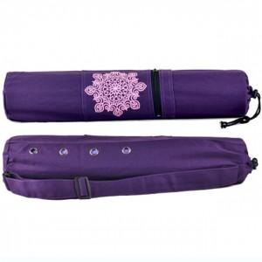

【상세/제작정보】

【인쇄/포장옵션】 | / 포장불가능

【공급단가】 | 수량 | 50~ | 100~ | 500~ | 1,000~ | 2,000~
*VAT별도 | 단가 | 20,410원 | 20,090원 | 19,620원 | 18,840원 | 18,050원

【상품 URL】 | http://www.easy1.co.kr/src/goods_detail.php?gdno=24386

